CÁLCULO DO CUSTO POR MÊS VEICUL
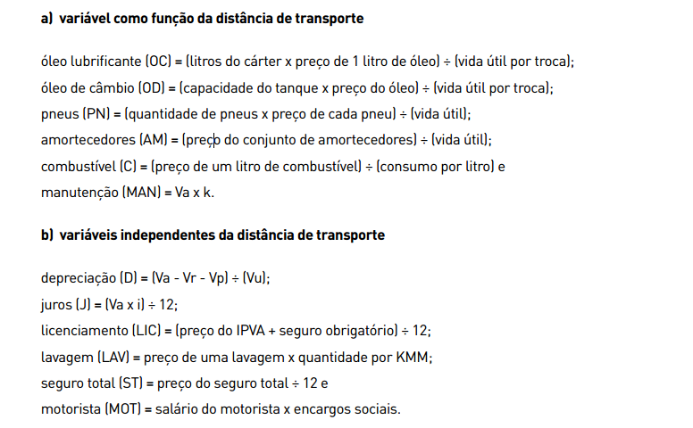
CÁCULO DO CUSTO POR MÊS DE VEÍCULOS
VEÍCULO: | FIAT UNO | DATA | Jan-18
DADOS ELEMENTARES DO VEÍCULO
DADOS BÁSICOS | PREÇO | QUANTIDADE | VIDA ÚTIL
QUILOMETRAGEM MÉDIA MENSAL |  | 3000 |  | Preço do Pneu | PN= | 0.013333333333
VALOR DE AQUISIÇÃO (VA) | R$ 37,196.00 |  |  | Consumo de Combustivel | C= | 11.00 | km/l
TAXA DE JUROS (I) % |  | 12 |  | Leis Sociais
IPVA E SEGURO OBRIGATÓRIO | R$ 1,487.84
LAVAGEM | R$ 40.00
PNEUS | R$ 120.00 | 5 | 45000
COMBUSTIVEL | R$ 3.17 | 11
ÓLEO LUBRIFICANTE | R$ 39.90 | 3 | 5000
ÓLEO DE CAMBIO | R$ - | 0 | 0
SEGURO TOTAL ANUAL | R$ 1,500.00
JOGO DE AMORTECEDORES | R$ 670.00 |  | 50000
COEFICIENTE DE MANUTENÇÃO |  | 0.0000048
MOTORISTA | R$ 1,274.00 | 0.85%
CÁCULO DO CUSTO POR MÊS
DEPRECIAÇÃO | D = ( 0,60 * VA - VP ) / 12 * 5 |  | R$ 369.96
JUROS | J = ( VA - VP * i ) / 12 |  | R$ 619.93
LICENCIAMENTO | L = ( IPVA + SEG.OBRIG. ) / 12 |  | R$ 123.99
SEGURO TOTAL | ST = SEGURO ANUAL / 12 |  | R$ 125.00
COMBUSTIVEL | OD =( Preço Combustível / consumo ) * KMM |  | R$ 864.55
ÓLEO LUBRIFICANTE | OL = ((Preço óleo*Quant. ) / Vida Útil ) * KMM |  | R$ 71.82
ÓLEO DE CAMBIO | OC = ((Preço óleo*Quant.) / Vida Útil ) * KMM |  | -
LAVAGEM | LL = Preço Lavagem * Quantidade |  | R$ 40.00
PNEUS | P = ((Preço Pneu*Quant.) / Vida Útil ) * KMM |  | R$ 40.00
AMORTECEDORES | AM =(Preço Amortecedores / Vida Útil ) * KMM |  | R$ 40.20
MANUTENÇÃO | M = ( VA - VP * K ) * KMM va*k |  | R$ 535.62
MOTORISTA | MOT = SALÁRIO * LEIS SOCIAIS |  | R$ 2,356.90
CUSTO POR MÊS | SEM MOTORISTA |  | R$ 2,831.07
 | COM MOTORISTA |  | R$ 5,187.97
CÁCULO DO CUSTO POR KM
DEPRECIAÇÃO | D = ( 0,60 * VA - VP ) / 100.000 |  | 0.223
JUROS | J = ( VA - VP * i ) / 12 * KMM |  | 0.122
LICENCIAMENTO | L = ( IPVA + SEG.OBRIG. ) / (12*KMM) |  | 0.041
SEGURO TOTAL | ST = SEGURO ANUAL / (12*KMM) |  | 0.042
COMBUSTIVEL | OD = Preço Combustível / consumo |  | 0.288
ÓLEO LUBRIFICANTE | OL = ( Preço óleo*Quantidade ) / Vida Útil |  | 0.024
ÓLEO DE CAMBIO | OC = ( Preço óleo*Quantidade ) / Vida Útil |  | 0.000
LAVAGEM | LL = ( Preço Lavagem * Quantidade ) / KMM |  | 0.013
PNEUS | P = ( Preço Pneu*Quantidade ) / Vida Útil |  | 0.013
AMORTECEDORES | AM = Preço Jogo Amortecedores / Vida Útil |  | 0.013
MANUTENÇÃO | M = VA * K |  | 0.179
MOTORISTA | MOT = ( SALÁRIO * LEIS SOCIAIS ) / KMM |  | 0.786
CUSTO POR MÊS | SEM MOTORISTA |  | 0.959
 | COM MOTORISTA

